Modelo nuevo
 |  |  |  | PDT
 |  |  |  | Fecha de informe
 |  |  |  | N°Informe
 |  |  |  | Matricula RePPSA | 1042/25
Solicitado por:
Direccion:
Muestra de: |  |  | Fecha de Ingreso:
Procedencia: |  |  | Fecha de muestreo
Extraida por: |  |  | Hora de muestreo:
Analisis Requerido (Metodo Analitico/instrumental)
Resultados
 | Analisis | Resultado | Unidad

 | NS: No se detecta
 | NOTA: Temperatura/Oxigeno disuelto insitu medido por Kompass SA

KOMPASS SA Encargado del Muestreo |  |  | 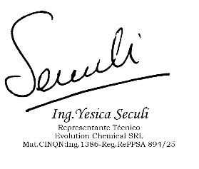 Responsable Tecnico/ encargado del Analisis

